Anreizinstrument_EPMK
Ermittlung Referenzwert Engpassmanagementkosten (EPMK)
Jahr | 2023

 | Basiswert | Aufschlag nach §34. Abs. 9 ARegV | Referenzwert
Referenzwert | - | 120,000,000.00 | 120,000,000.00

Istkosten vier ÜNB in Euro
 | Summe | Redispatch zum 31.12. ohne Rückvergütung | Rückvergütung Redispatch (gem. Leistungs-zeitraum) | EinsMan | Kapazitäts-reserveabruf (EPM) | Netzreserve-abruf | Abruf bnBm | Abruf abschaltbare Lasten | Abruf zuschaltbare Lasten | gem. Anlage 5 Nr. 9 ARegV
2017 | - | - | - | - | - | - | - | - | - | -
2018 | - | - | - | - | - | - | - | - | - | -
2019 | - | - | - | - | - | - | - | - | - | -
2020 | - | - | - | - | - | - | - | - | - | -
2021 | - | - | - | - | - | - | - | - | - | -
Summe | - | - | - | - | - | - | - | - | - | -

Istkosten 50Hertz Transmission GmbH in Euro
2017 | -
2018 | -
2019 | -
2020 | -
2021 | -
Summe | - | - | - | - | - | - | - | - | - | -

Istkosten Amprion GmbH in Euro
2017 | -
2018 | -
2019 | -
2020 | -
2021 | -
Summe | - | - | - | - | - | - | - | - | - | -

Istkosten TenneT TSO GmbH in Euro
2017 | -
2018 | -
2019 | -
2020 | -
2021 | -
Summe | - | - | - | - | - | - | - | - | - | -

Istkosten TransnetBW GmbH in Euro
2017 | -
2018 | -
2019 | -
2020 | -
2021 | -
Summe | - | - | - | - | - | - | - | - | - | -
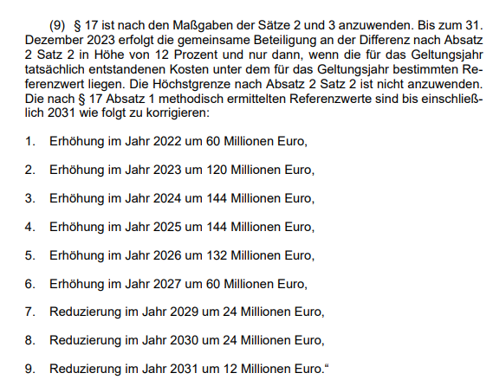
Aufschlag nach §34 Abs. 9 ARegV
Jahr | Wert
2022 | 60,000,000
2023 | 120,000,000
2024 | 144,000,000
2025 | 144,000,000
2026 | 132,000,000
2027 | 60,000,000
2028 | 0
2029 | -24,000,000
2030 | -24,000,000
2031 | -12,000,000

